Лист 1
Прайс-лист
МИР ПРЯЖИ

В валюте: руб. (курс 1).
Цены указаны на 07.08.2020

№ | Номенклатура/ Характеристика номенклатуры | Описание | Изображение | Артикул | Цена | Ед. | Остаток | Ссылка на сайт
 | Лак "Cernit" CE3050030001, матовый, 30 мл | Лак "Cernit" CE3050030001, матовый, 30 мл | 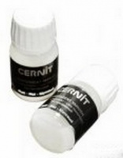 | CE3050030001 | 217.62 |  |  | Изображение
 | Лак "Cernit" CE3050030001, матовый, 30 мл |  |  |  | 217.62 | шт | 9 | Изображение

